Накладная-№3
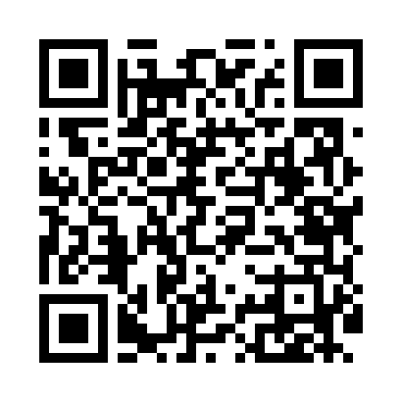
Номер товарно-транспортной накладной: |  |  | Торговый представитель: Amriyev Muhammad
Поставщик: Toshkent falcon fly 2 |  |  | Телефон торгового представителя: +998972880505
Дата отгрузки: 24.12.2025 |  |  | Контрагент: """" Klient
Дата консигнации: |  |  | Адрес:
Доставщик: |  |  | Телефон:
Телефон доставщика:
Время заказа: 24.12.2025 17:36:00
№ | Штрих-код | Название товаров (работ,услуг) | Количество | Количество в кейсе | Цена | Сумма
 |  |  | 36 |  |  | 158.4
1 | 6920250567938 | Пластиковый салатница 40111 DB-67-93 | 1 | 1 шт. | 4.10 | 4.10
2 | 6927452357169 | Чўғун қозонча 2070 DB-57-16 | 1 | 1 шт. | 7.50 | 7.50
3 | 6920250671130 | Пластмас ликоб 33175 44x23x2 см DB-67-113 | 1 | 1 шт. | 7.20 | 7.20
4 | 6915643180115 | Пластиковая салатница 21,5×21,5×1,9 см 318-11 DB-59-78 | 1 | 1 шт. | 1.50 | 1.50
5 | 6915643180108 | Пластиковая салатница 27,4×27,4×2,2 см 318-10 DB-59-77 | 1 | 1 шт. | 2.60 | 2.60
6 | 2012620593280 | Пластиковый салатница 23*2.5cm YST024 9"Round ed dish XP-39-56 | 1 | 1 шт. | 2.30 | 2.30
7 | 2012060513732 | Пластиковый салатница 28*3.1cm YST026 11"Roun ded dish XP-39-57 | 1 | 1 шт. | 3.60 | 3.60
8 | 6988321602636 | Друшлаг металлическая 26cm DB-3-128 | 1 | 1 шт. | 2.60 | 2.60
9 | 6988321602629 | Друшлаг металлическая 29cm DB-3-127 | 1 | 1 шт. | 2.90 | 2.90
10 | 6988321602612 | Друшлаг металлическая 32cm DB-3-126 | 1 | 1 шт. | 3.40 | 3.40
11 | 3567802835294 | Пластмассовый столовый поднос JB-8005, 40×29 см, XP-35-29 | 1 | 1 шт. | 2.20 | 2.20
12 | 6920240720138 | Коврики сервировочные пластмассовая DB-145-16 | 9 | 9 шт. | 1 | 9
13 | 2018305081806 | TS-ZT-15-KS TESSERA ZEST 15 CM BOWL TS-ZT-15- KS | 6 | 6 шт. | 2.50 | 15
14 | 2019444240512 | TS-GT-28-CK TESSERA GASTRO 28 CM DEEP PLATE T S-GT-28-CK | 4 | 4 шт. | 7.10 | 28.40
15 | 2019417348412 | Пластиковый салатница 23*23*2.1cm MM-5028-9 9 " dish XP-39-54 | 1 | 1 шт. | 2.10 | 2.10
16 | 2012248080902 | Пластиковый салатница 28*28*2cm MM-5028-11 11 "dish XP-39-55 | 1 | 1 шт. | 3.50 | 3.50
17 | 6888378130468 | Деревянная разделочная доска DB-130-46 | 1 | 1 шт. | 4.90 | 4.90
18 | 2012032269841 | Шиша қопқоқли ёғоч подставка 12.8CM DB-130-47 | 1 | 1 шт. | 7.60 | 7.60
19 | None | Набор столовых приборов на 1 персону, 24 пред мета, золото цвет LZ88100-G 24PCS DB-3-56 | 1 | 1 шт. | 25 | 25
20 | 6988100355241 | Набор столовых приборов на 1 персону, 24 пред мета LZ88100-S 24PCS DB-3-55 | 1 | 1 шт. | 23 | 23
Итого: 158.4$|->UZS: 1,980,000.00

